工作表1
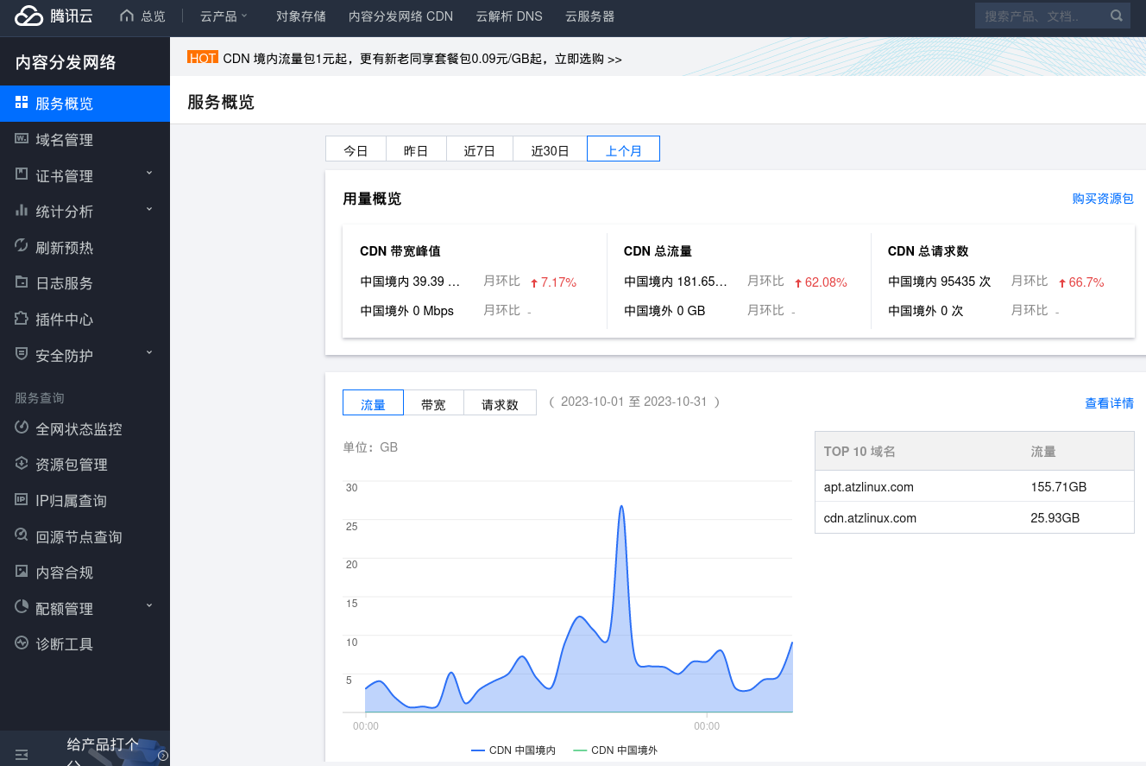
项目基本信息 （*必填） |  |  |  |  |  |  | 推荐理由（必填） | 项目评分项目（选填项）
申报单位 | 申报项目名称 | 项目所属领域 | 联系人 | 联系电话 | 项目简介 （不少于200字） | 托管平台链接 | 项目评选时间范围内的发展概况与增速，自评或邀请项目导师评价 | 社区治理 |  |  |  |  |  |  |  |  | 社区活跃度
 |  |  |  |  |  |  |  | 社区管理 |  |  | 开源合规管理 |  |  | 社区运营 | 基础设施能力（加分项） | 安全治理（加分项） | 生态参与度 |  | 社区影响力 |  | 项目活跃度
 |  |  |  |  |  |  |  | 组织架构 （例如，治理架构与权限划分等） | 社区制度 （例如，选举/任命机制、决策透明度等） | 文档完善度 （例如，指引文档完善度、指引文档更新频率等） | 知识产权归属明确性 （例如，代码著作权归属证明文件完整性、主要代码贡献者身份清晰性等） | 知识产权管理设置 （例如，知识产权管理制度文档完整性、知识产权管理培训覆盖面等） | 开源许可证经过OSI认证/使用木兰开源许可协议 | 社区运营 （例如，内容运营、活动运营、品牌运营、文化建设等） | 基础设施能力（加分项） 持续集成和持续交付 | 安全治理（加分项） 安全管理团队与制度建设 | 社区规模 （例如，个人开发者占比、组织数量、组织贡献者数量、社区SIG数量等） | 成员参与度 （例如，个人开发者累计代码贡献量、组织累计代码贡献量、累计用户下载量、用户与开发者讨论数量等） | 社区关注度 （例如，新闻媒体/社交平台/技术论坛曝光数量、社区Star、Watch数量等） | 社区服务与质量 （例如，PR审查时间间隔、Issue首次响应时间间隔、Issue平均处理时长、项目信息完备性、组织会议周期等） | 项目开发活跃度 （例如，每月代码提交者数量、每月代码提交者变动率、项目派生数、每月项目派生数变动率、每月活跃的PR、每月活跃的Issue、每月代码提交次数、每月代码提交次数变动率等） | 版本发布情况 （例如，开源版本发布数量、开源版本发布周期、开源版本改进情况等）
铜豌豆 Linux 社区 | 铜豌豆 Linux | Linux 操作系统发行版 | 肖盛文 | 18565020365 | https://www.atzlinux.com/ 铜豌豆 Linux 是基于 Debian 的 Linux 中文 开源操作系统。 Debian 是一款非常优秀的 Linux 操作系统，但默认安装缺少中文桌面用户常用的软件。《铜豌豆 Linux》操作系统在 Debian 基础上，收集制作这些常用软件，一次性安装完成，节省大家定制 Debian 的时间，做到“开箱即用”。 | https://gitee.com/atzlinux/ https://salsa.debian.org/atzlinux-guest https://github.com/atzlinux | https://www.atzlinux.com/News/index.htm 发布了 4 个大版本，软件源外网独立 IP 数量最高从 一年前的不到200，到超过 400。 |  |  | 在铜豌豆项目网站上，有安装、使用、常见问题、使用技巧等内容介绍 https://www.atzlinux.com/ | 每个软件包里面的 debian/copyright 均有版权协议说明， 网站采用 CC BY-NC-ND 4.0 |  | GPL 3+，OFL 等 | 开发者线下见面， COPU 线上会有 |  | 一） 大量使用了 gpg 技术。 1. 项目成员均设置了 gpg 密钥。 2. 铜豌豆软件源使用了 gpg 加密签名 3. deb 包构建使用 debsign 签名 4. iso 下载验证支持校验和和签名校验 5. 铜豌豆域名邮箱，发送接收邮件支持加密和签名。 6. 服务器登录使用了 gpg ssh 公钥 https://www.atzlinux.com/skills-tech.htm#gpgssh 二）有创建铜豌豆自己的 ca 证书 支持机器用铜豌豆 CA 进行安全启动 https://gitee.com/atzlinux/ca-certificates-atzlinux 三）网站均使用 https 证书 四）铜豌豆邮件服务器，使用了自己的域名 mail.atzlinux.com 证书 五） iso 默认安装，不启动任何监听端口 | 个人开发者占比 100%，项目成员全部是个人参与。 社区 SIG：有按 CPU 架构区分为 ARM 龙芯 嵌入式几个群，还有 iso 镜像下载，iso测试 等几个群。 | 用户和开发者微信大群： 铜豌豆 Linux 中文兴趣小组 接近 500 满员，每天都有高质量的开源技术交流话题讨论。 铜豌豆软件源 月均下载量 约 150GB： 铜豌豆网站日独立 IP 访问过 1000：https://www.atzlinux.com/webtj/usage_202311.html | https://gitee.com/atzlinux 码云 铜豌豆 Linux 组织 有 302 星 | issue 一般 24 小时内有响应 | 码云统计：最近一年贡献：1295 次 Debian salsa git repo: https://salsa.debian.org/users/atzlinux-guest/activity | https://www.atzlinux.com/News/index.htm [2023/11/12] 铜豌豆 12.2.1 版本发布 [2023/10/11] 铜豌豆 11.8.1 版本发布 [2023/05/01] 铜豌豆 11.7.1 版本发布 [2022/12/22] 铜豌豆 11.6.1 版本发布 每个版本发布的新闻链接，都有具体改进情况。

